General
Claves para identificar cada distribución:

¿Resultado es discreto o continuo?

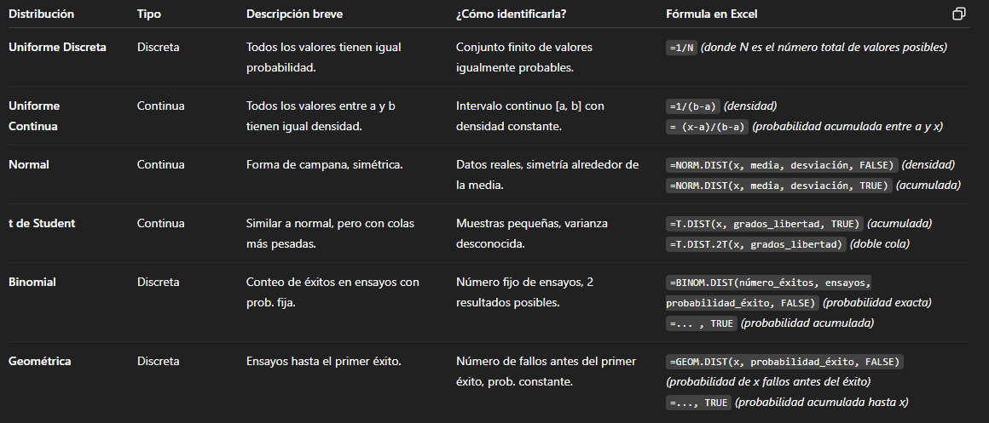
Discreto → Binomial, Geométrica, Uniforme Discreta.

Continuo → Normal, t-Student, Uniforme Continua.

¿Todos los resultados tienen la misma probabilidad?

Sí → Uniforme (discreta o continua según el caso).

¿Es un conteo de éxitos en ensayos?

Sí → Binomial (para un número fijo de ensayos), Geométrica (hasta el primer éxito).

¿Datos reales con forma de campana?

Sí → Normal (si la muestra es grande), t-Student (si la muestra es pequeña y varianza desconocida).

normal
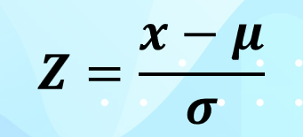
El tiempo promedio de arranque de Windows 10 de una laptop nueva con configuración de fábrica es de 30 segundo. Se analizan 1750 computadoras y se establece que el tiempo promedio de arranque de Windows 10 es de 31.35 segundos con una desviación estándar de 4.8 segundos. Si suponemos una distribución normal. Determine lo siguiente:

Para cada inciso determine: la notación de probabilidad P(x=X), la gráfica o diagrama de la distribución de probabilidad y los límites de las probabilidades:

A). La probabilidad de que Windows inicie en 24 segundos o menos
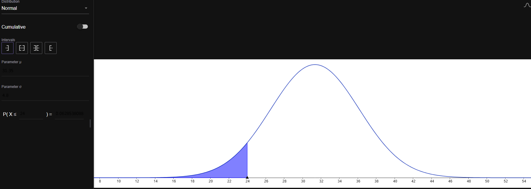
METODO GRAFICO

Geogebra
Tipo | Normal |  | Resultado
parametro u | 31.35 |  | 0.062853808858 | 6.285%
parametro o | 4.8
x | menor o igual 24

METODO Z

P(x<=24) | x | 24 |  | Resultado (z)
 | u (media) | 31.35 |  | -1.53125 | -> | NO TIENE UNIDADES Z |  | -> | USAMOS DISTR.NORM.ESTAND
 | o (desv est) | 4.8
 |  |  |  | 0.062853808858 | 6.285%

B). La probabilidad de que inicie en 40 segundos o más

METODO Z

P(x>=40) | x | 40 |  | Resultado (z)
 | u (media) | 31.35 |  | 1.8020833333 | -> | 0.96423385225 | 96.423% | -> | ESTO ES DESDE MENOS INFINITO HASTA 40
 | o (desv est) | 4.8
 |  |  |  |  |  | 0.035766147749 | 3.577%

METODO GRAFICO
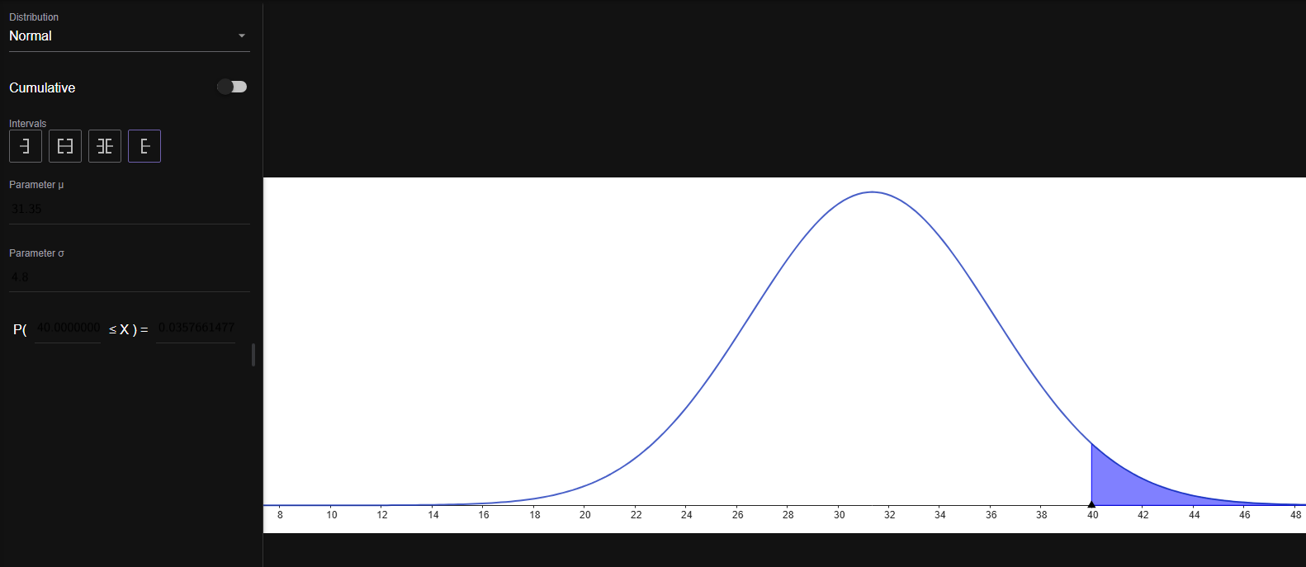
Geogebra |  |  | Resultado
Tipo | Normal |  | 0.035766147749 | 3.577%
parametro u | 31.35
parametro o | 4.8
x | 40<=x

C). La probanilidad de que inicie entre 35 y 42 segundos

METODO Z

P(x>=35 y x<=42)

PARA 35 |  |  |  |  |  |  | PARA 42 |  |  |  |  | TOTAL
 |  |  |  |  |  |  |  |  |  |  |  | 0.98674813133 | - | 0.77649721801 | = | 0.21025091332
x | 35 |  |  |  |  |  | x | 42
u | 31.35 |  |  |  |  |  | u | 31.35
o | 4.8 |  |  |  |  |  | o | 4.8 |  |  |  | 0.21025091332 | 21.025%
z | 0.76041666667 | -> | 0.77649721801 | (MENOS INFINITO HASTA 35) |  |  | z | 2.21875 | -> | 0.98674813133 | (MENOS INFINITO HASTA 42)

METODO GRAFICO
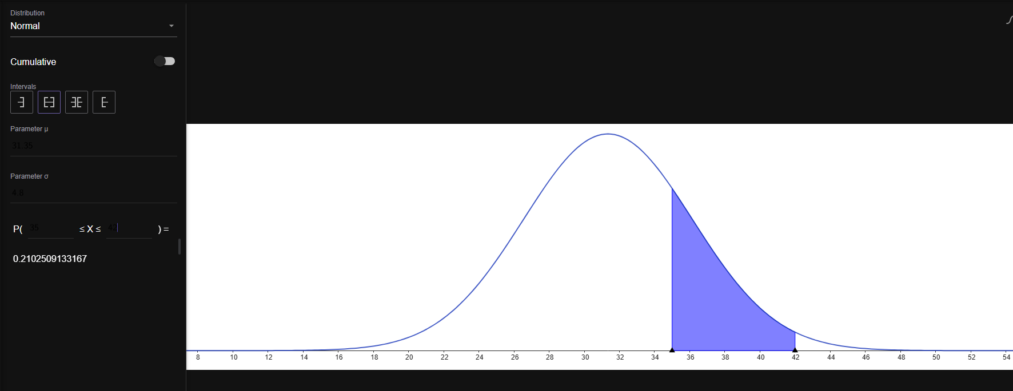

D). La probanilidad de que inicie en menos de 27 o en más de 38 segundos.

P(26>x y x<39)

MENOS INFINITO HASTA 26 |  |  |  |  | MENOS INFINITO HASTA 38

x | 27 |  |  |  | x | 38
u | 31.35 |  |  |  | u | 31.35
o | 4.8 |  |  |  | o | 4.8 |  |  | 1 menos total
z | -0.90625 | -> | 0.18240177184 |  | z | 1.3854166667 | -> | 0.91703745118 | -> | 0.082962548816

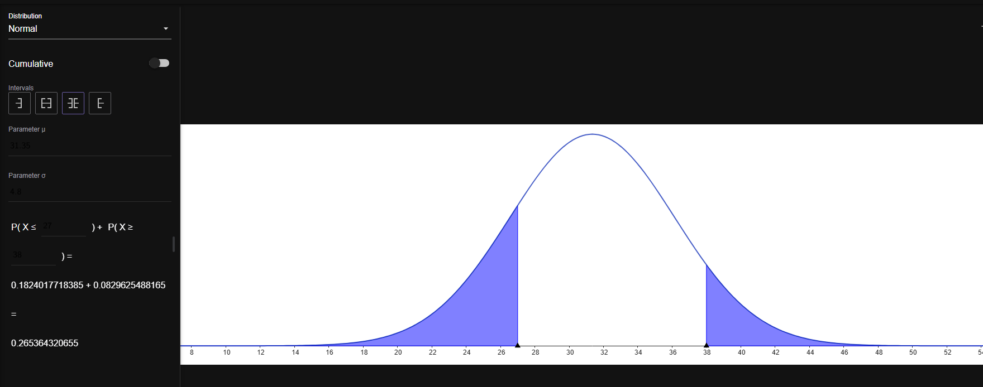
SUMA TOTAL

0.26536432065 | 26.54%

t student
La producción de energía de un panel solar en el mes de junio en Chihuahua es de alrededor de 300 watts por hora en promedio. Se analizan 15 paneles solares cuya producción diaria en el mismo mes en Chihuahua se registra en la tabla 1.1. Determine la probabilidad de que:

Panel | Energía |  | media | 296.53333333
1 | 298 |  | desv srd m | 9.8261071108
2 | 304
3 | 307
4 | 297
5 | 296
6 | 299
7 | 300
8 | 301
9 | 294
10 | 268
11 | 295
12 | 286
13 | 305
14 | 307
15 | 291

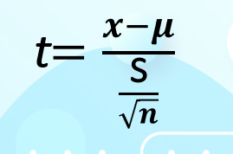
A) Los 15 paneles estén generando más de 300 watts por hora.

P(300>x)

x | 300
u (de la muestra) | 296.53333333
s(desv std m) | 9.8261071108 |  |  |  |  |  |  | media | 296.53333333
n (cantidad) | 15 |  |  | resta |  |  |  | desv srd m | 9.8261071108
t | 1.3663948617 | -> | 0.90331954132 | -> | 0.096680458684 | 9.668%

B) Los 15 paneles estén generando menos de 300 watts por hora.

x | 300
u | 296.53333333
s | 9.8261071108
n | 15
t | 1.3663948617 | -> | 0.90331954132 | 90.332%

C) Los 15 paneles estén generando menos de 280 watts por hora.

x | 280
u | 296.53333333
s | 9.8261071108
n | 15
t | -6.5166524174 | -> | 6.8192698635E-06 | 0.0006819%

D) Los 15 paneles estén generando más de 310 watts por hora.

x | 310
u | 296.53333333
s | 9.8261071108
n | 15
t | 5.3079185013 | -> | 0.99994471541 | -> | 5.528458611E-05 | 0.00553%

E) Los 15 paneles estén generando entre 280 y 310 watts por hora.

MENOS INFINITO A 310 |  |  | MENOS INFINITO A 280 |  |  | RESTA
x | 310 |  | x | 280 |  | 0.99993789614 | 99.994%
u | 296.53333333 |  | u | 296.53333333
s | 9.8261071108 |  | s | 9.8261071108
n | 15 |  | n | 15
t | 5.3079185013 |  | t | -6.5166524174
 | 0.99994471541 |  |  | 6.8192698635E-06

F) Los 15 paneles estén generando menos de 293 y más de 303 watts por hora.

MENOS INFINITO A 303 |  |  | MENOS INFINITO A 293 |  |  | SUMA
x | 303 |  | x | 293 |  | 0.10430586927 | 10.431%
u | 296.53333333 |  | u | 296.53333333
s | 9.8261071108 |  | s | 9.8261071108
n | 15 |  | n | 15
t | 2.5488519536 |  | t | -1.392671686
 | 0.98841554109 |  |  | 0.092721410358
 | 0.01158445891

binomial
Por cada 112 laptops que compra una empresa de servicios, alrededor de 3 vienen con problemas y debe hacerse valida la garantía. Determine el porcentaje de laptops defectuosas de ese proveedor. Y determine las siguientes probabilidades.

Probabilidad de exito |  | 0.026785714286 | 2.679%

En el mes de junio se compraron 84 laptops al mismo proveedor. Determine la probabilidad de que:
A) En ese pedido, vengan más de 3 laptops defectuosas
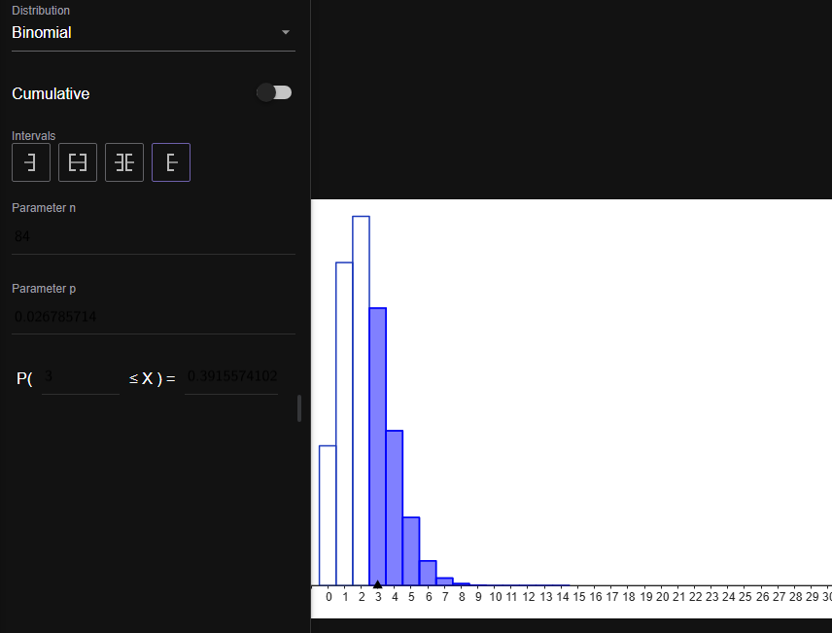
p | 0.026785714286 | probabilidad de exito
n | 84 | laptops
x | 3

Formula de menos infinito a 3
0.81149874541 | 81.15%

Resta | 0.18850125459 | 18.850%

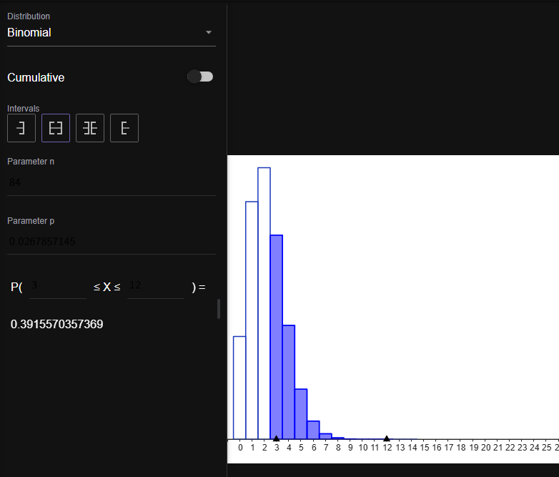
B) En ese pedido, vengan 3 o más laptops defectuosas

x | 2
n | 84
p | 0.026785714286

0.6084425833 | -> | de 0 hasta 2
resta
0.3915574167 | 39.156%

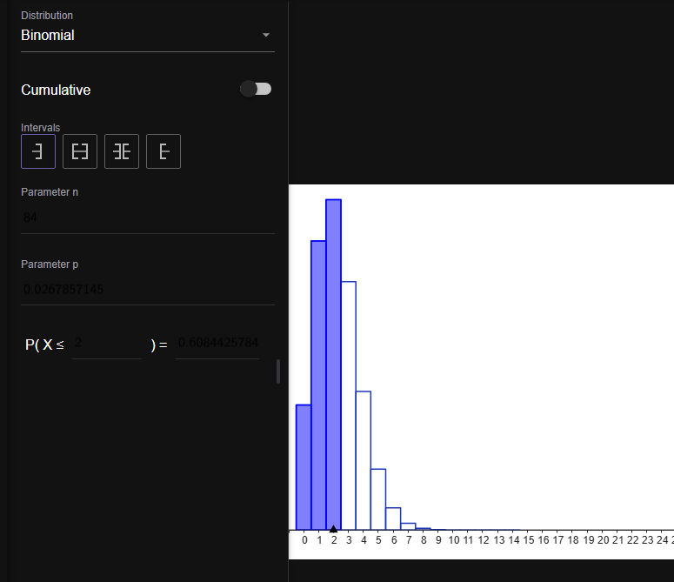
C) En ese pedido, vengan menos de 3 laptops defectuosas

x | 2
n | 84
p | 0.026785714286

0.6084425833 | 60.84%

D) En ese pedido, vengan de 2 a 5 laptops defectuosas

x | 1 |  | x | 5 | Resta
n | 84 |  | n | 84 | 0.63598035261 | 63.598% | INCLUYE 2,3,4,5
p | 0.026785714286 |  | p | 0.026785714286
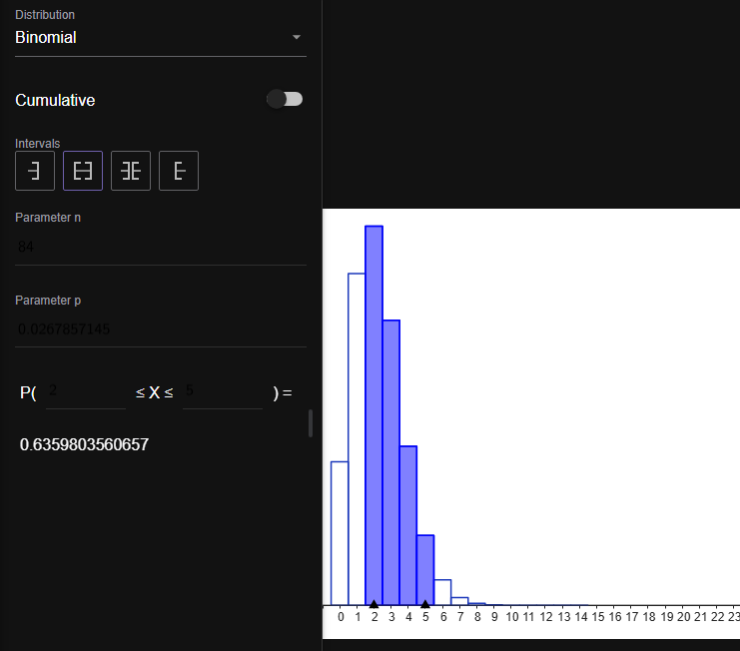
0 a 1 |  |  | 0 a 5
0.33852646537 | 33.85% |  | 0.97450681798 | 97.45%

geometrica
La probabilidad de ganar en el Black Jack es de aproximadamente 42%. Elabore una tabla de las probabilidades de ganar en el primer juego, en el segundo, en el tercero, hasta el juego 21. y determine los suiguiente:

A) la probabilidad de ganar en 3 juegos o menos |  |  |  | 1 | 42.00000% | p(exito) | 42%
 |  |  |  | 2 | 24.36000%
80.48880% |  |  |  | 3 | 14.12880%
 |  |  |  | 4 | 8.19470%
B) probabilidad de ganar en menos de 3 juegos |  |  |  | 5 | 4.75293%
 |  |  |  | 6 | 2.75670%
66.36000% |  |  |  | 7 | 1.59889%
 |  |  |  | 8 | 0.92735%
grafica geometrica
C) probabilidad de ganar en el tercer juego |  |  |  | 9 | 0.53786%
 |  |  |  | 10 | 0.31196%
14.12880% |  |  |  | 11 | 0.18094%
 |  |  |  | 12 | 0.10494%
D) probabilidad de ganar etre los juegos 4 y 6 |  |  |  | 13 | 0.06087%
 |  |  |  | 14 | 0.03530%
15.70433% |  |  |  | 15 | 0.02048%
 |  |  |  | 16 | 0.01188%
E) Probabilidad de ganar en menos de 6 juegos o en más de 8 juegos |  |  |  | 17 | 0.00689%
 |  |  |  | 18 | 0.00400%
menos de 6 | 93.43643% |  |  | 19 | 0.00232%
 |  |  |  | 20 | 0.00134%
mas de 8 | 0.98719369183 | 0.012806308172 | 1.281% | 21 | 0.00078%

suma | 94.71706%

